Sheet1 (2)
中山大学附属第一（南沙）医院喷喉杯、小药杯、饮水杯采购与配送项目报价表
序号 | 产品名称 | 规格/型号 | 单位 | 数量 | 单价RMB | 总价RMB | 图片（仅供参考）
1 | 小药杯 | 100个/包，30ml | 包 | 380
2 | 喷喉杯 | 50个/包，40ml | 包 | 18 |  |  | 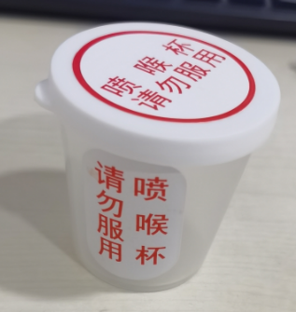
3 | 病人饮水杯 | 100个/包，150ml | 包 | 5 |  |  | 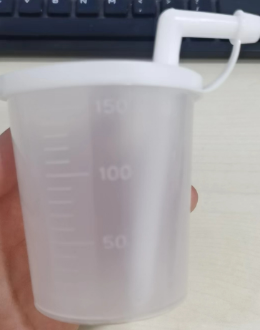
合计（小写RMB）：
合计（大写RMB）：
说明：①以上报价含税，含配送费；②按需求分批配送，据实结算
报价单位： （加盖公章）
联系人：
电 话：
报价日期：

